Sheet1
11 * 11 =
3 * 3 =
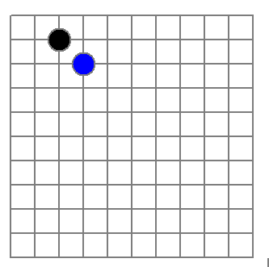
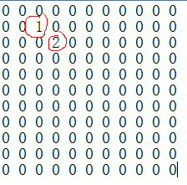
稀疏数组
row col val
0 11 11 2
1 1 2 1
2 2 3 2

文件

二维数组 转 稀疏数组的思路
1. 遍历 原始的二维数组，得到有效数据的个数 sum
2. 根据sum 就可以创建 稀疏数组 sparseArr int[sum + 1] [3]
3. 将二维数组的有效数据数据存入到 稀疏数组
稀疏数组转原始的二维数组的思路
1. 先读取稀疏数组的第一行，根据第一行的数据，创建原始的二维数组，比如上面的 chessArr2 = int [11][11]
2. 在读取稀疏数组后几行的数据，并赋给 原始的二维数组 即可.

